Лист1
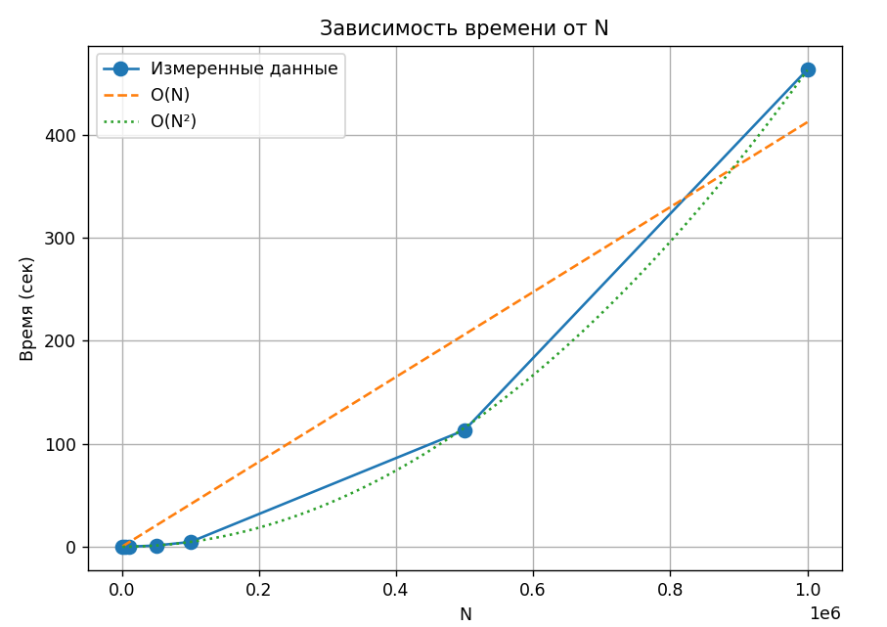
N | Answer | Time work (sekonds)
1000 | 977 | 0.000513
5000 | 1809 | 0.014293
10000 | 3617 | 0.056239
50000 | 34465 | 1.187
100000 | 68929 | 4.62685
500000 | 475713 | 113.225
1000000 | 951425 | 463.331

По графику видно, что сложность функции O(n^2)

